I GRAĐ.OBRT. RADOVI
 |  |  | TRANSEPT STUDIO d.o.o. za arhitekturu, graditeljstvo i usluge
 |  |  | 10310 Ivanić-Grad, Franje Jurinca 7
 |  |  | OIB:06528591670 Tel: 091 2999 986

INVESTITOR: DJEČJI VRTIĆ IVANIĆ-GRAD
 | Park hrvatskih branitelja 3, 10310 Ivanić-Grad
 | OIB: 17653468355

GRAĐEVINA: REKONSTRUKCIJA (DOGRADNJA) ZGRADE DJEČJEG VRTIĆA - JEDINICA SUNCE

 | GLAVNI PROJEKT ZA IZMJENU I DOPUNU GRAĐEVINSKE DOZVOLE
LOKACIJA: Augusta Šenoe 11 , 10313 Graberje Ivanićko
 | k.č.br. 38/1, k.o. Širinec

ZOP: | 09_23
TD: | P-09_23

TROŠKOVNIK GRAĐEVINSKIH I OBRTNIČKIH RADOVA

PROJEKTANT: |  |  | Vanja Ambriović, dipl.ing.arh.

 | OPĆI UVJETI IZVOĐENJA GRAĐEVINE

 | Izvođač će se pridržavati svih važećih zakona i propisa i to: Zakona o gradnji, Zakona o prostornom uređenju, Zakona o zaštiti na radu, Hrvatskih normi (HRN) i Tehničkih propisa.
 | Od preuzimanja zemljišta pa do primopredaje građevine, izvođač je odgovoran za građevni materijal, strojeve, opremu i osobe koje se nalaze unutar gradilišta.
 | Izvođač će na gradilištu čuvati svu propisanu dokumentaciju dati ih na uvid ovlaštenim osobama i inspekcijskim službama.
 | Izvođač će ugraditi građevni materijal i opremu predviđen projektom i atestiran materijal prema Hrvatskim normama.
 | Sav rad i materijal vezan uz organizaciju građevinske proizvodnje: ograde, vrata gradilišta, putevi na gradilištu, svlačionice, sanitarije gradilišta, spremišta materijala i alata, električni, vodovodni i sl. priključci gradilišta kao i cijena korištenja priključaka uključeni su u ugovorenu cijenu.
 | Izvođač je dužan u cijenu radova uključiti sve potrebne zaštite dijelova gradilišta koji nisu predmetom radova od oštećenja i prljanja, odvajanje prostora rada od ostatka prostora, izvedba daščanih prijelaza i sl.
 | U svim stavkama koje uključuju odvoz materijala na deponij, jedinične cijene moraju uključivati sve troškove deponiranja, uključujući obavezu izvođača da pronađe deponij - odlagalište. Izvođač je dužan u toku izvođenja radova voditi računa o zbrinjavanju građevinskog otpada prema Zakonu o otpadu (NN 178/04, 111/06, 60/08, 87/09).

r.br. | Opis stavke | JM | Kol. | JC (€) | UC (€)

I | PRIPREMNI RADOVI

1 | Uređenje gradilišta koje podrazumijeva radove čišćenja terena, iskolčenja građevine, postave informativne ploče gradilišta, kontejnerskog naselja sa sanitarnim čvorovima, privremene ograde oko gradilišta sa ulaznim vratima te svega ostaloga za normalno funkcioniranje gradilišta u skladu sa zakonom (čišćenje gradilišta, privremenu deponiju gradilišta, itd.) | kpl | 1.00 |  | 0.00

I | Pripremni radovi |  |  | Ukupno: | 0.00

II | RUŠENJA I DEMONTAŽE
 | Napomena: Predvidjeti nužne prilagodbe na objektu, obavezna konzultacija sa projektantom, davanje na ovjeru nadzornom inženjeru prije izvedbe stavke. Sve se izvodi prema opisu u troškovniku, statičkom proračunu, nacrtima i pravilu zanata, a do potpune estetske i funkcionalne gotovosti elementa koji se izvodi. Materijal i oprema, te način izvođenja mora biti u skladu sa HRN EN. Sve mjere kontrolirati u naravi.
 | Stavke uključuju odvoz materijala na gradsku planirku.

1. | Rušenje postojećeg objekta.
 | Rušenje postojeće zgrade na mjestu gdje se izvode radovi. Zgrada je prizemnica, L oblika, vanjskih dimenzija (38,5 x 6,5 m) + (10,75 x 5,0 m), izvedena od pune opeke nf, stropna konstrukcija od drvenih greda podbijenih lamperijom, dvostrešno drveno krovište blagog nagiba, pokrov salonit ploče, visina do vjenca 3,00 m, do sljemena 4,50 m. Uklanjaju se svi podzemni i nadzemni dijelovi zgrade (temelji, podna konstrukcija s podložnim slojevima, , zidovi, strop, krovište, krovni pokrov i ostalo).
 | Sav otpadni i građevinski materijal potrebno je ukloniti sa gradilišta i propisno zbrinuti.
 | U cijenu su uključene vrijednosti svih radova na rušenju, utovar u prijevozno sredstvo, odvoz na deponiju, te propisno zbrinjavanje otpada.
 | U nastavku su date približne količine materijala koji se ruši te je na osnovu tih količina potrebno dati ponudu za rušenje kompletnog objekta.

 | a/ krovni pokrov (salonit ploče) 377 m2
 | b/ krovna konstr. (nazidnica, sljemenjača, rogovi, štafle) 12,00 m3
 | c/ stropna konstrukcija (drvene grede dim ca 6,5 x 0,18 x 0,22 m, na međuosnom razmaku ca 100 cm, od ispod obložene lamperijom) 10 m3
 | d/ nosivi i pregradni zidovi od pune opeke nf 85 m3
 | e/ temeljna ploča d ≈ 20 cm 54 m3
 | e/ temelji iznad zemlje 8,50 m3
 | f/ temelji u zemlji 37,00 m3

 | Rušenje: | kpl | 1.00 |  | 0.00

2. | Rušenje postojećeg stubišta
 | Rušenje postojećeg stubišta na susjednom objektu, stubište je izvedeno od armiranog betona, ca 2 m3, uključivo zaštitna jednostavna metalna ograda.
 | U cijeni su uključene vrijednosti svih radova na rušenju, uključivo odvoz otpadnog materijala na deponij.
 | Obračun za komplet srušeno stubište
 |  | kpl | 1.00 |  | 0.00

3. | Probijanje otvora u vanjskom zidu
 | Razbijanje vanjskog zida na susjednom objektu, te probijanje otvora za spoj starog i novog dijela vrtića, dim. otvora 200/220 + za nadvoj iznad otvora dim 260/30, zid je od opeke, uključeno podupiranje stropa.
 | U cijeni su uključene vrijednosti svih radova, uključivo odvoz otpadnog materijala na deponij.
 |  | kom | 1.00 |  | 0.00

4. | Demontaža nadstrešnice
 | Rezanje i demontaža nadstrešnice i ograde uz susjedni objekt. Nadstrešnica je dimenzija 120 x 380, visine 2,00 m, oslonjena na 3 metalna stupa fi 60 mm, pokrivena salonit pločama, uključivo metalna jednostavna ograda visine 1 m.
 | U cijeni su uključene vrijednosti svih radova, uključivo odvoz otpadnog materijala na deponij.
 | Obračun za komplet izvedene radove
 |  | kom | 1.00 |  | 0.00

II | Rušenja i demontaže |  |  | Ukupno: | 0.00

III | ZEMLJANI RADOVI

 | Napomena: Obavezno je izvršiti sva potrebna osiguranja od urušavanja terena. Sve se izvodi prema opisu u troškovniku. Sve mjere kontrolirati u naravi. Iskopanu zemlju ne smije se ostaviti na terenu, već se vozi na gradsku planirku ili deponira na sigurnom mjestu na parcelo.
 | Ova grupa radova sadrži geodetske radove tj. iskolčenja prema situacijskom planu i iskolčenje poprečnih profila.
...
 | Napomena: Predvidjeti nužne prilagodbe na objektu, obavezna konzultacija sa projektantom, davanje na ovjeru nadzornom inženjeru prije izvedbe stavke. Sve se izvodi prema opisu u troškovniku, statičkom proračunu, nacrtima i pravilu zanata, a do potpune estetske i funkcionalne gotovosti elementa koji se izvodi. Materijal i oprema, te način izvođenja mora biti u skladu sa HRN EN. Sve mjere kontrolirati u naravi.
 | Za sve konstrukcije izvođač je dužan izraditi radioničke nacrte koje treba predati projektantu konstrukcije na ovjeru prije izvođenja.
 | Sve eventualne nejasnoće, primjenbe i upite izvođač je prije početka radova dužan uputiti projektantu i nadzornom inženjeru.

1 | Konstrukcija vjetrobrana izvodi se od čeličnih profila, a sastoji se od 4 čelična okvira sastavljenih od stupova HEA 180 (S235) i prečki IPE 200 (S235) postavljenih na osnom razmaku r=180+180+210 cm. Tlocrt konstrukcije vjetrobrana trapeznog je oblika, duljine l= 5.70 m, širine b1=4,685 m i b2= 5,345 m.
 | Sekundarne nosače čine kvadrtani čelični profili RRO 60x80x4, postavljeni okomito na okvire na međuoosnom razmaku r= 0,80 m, dok su obodne grede dimenzija RRO 120x200x5 (S235). Krov je ravan, nagiba 3°, maksimalne visine cca h= 4.45 metara. Konstrukcija se temelji na temeljnim trakama, dim. bxh=50x80 cm (obrađeno u posebnoj stavci).
 | Uz konstrukciju vjetrobrana izvodi se konstrukcija čelične nadstrešnice vanjskog stubišta, tlocrtnih dimenzija b x l = 1.95 x 4.80 metara, sa nagibom od 3°.
 | Konstrukcija se sastoji od dva stupa QRO 120x5 (S235) postavljenih na međuosnom razmaku r= 4,58 m na koje se oslanja greda RRO 120x200x5 (S235).
 | Sekundarni nosači RRO 60x80x3, postavljeni na osnom razmaku r=84 cm, a oslanjaju se na gredu konstrukcije s jedne strane, dok su s druge oslonjeni na postojeću zgradu vrtića.
 | Konstrukcija horizontalnih brisoleja za zaštitu od sunca oslanja se djelomično na konstrukciju krova vanjskih stepenica, a dijelom na novu zgradu vrtića. Ista je koncipirana kao čelični okvir podijeljen na tri polja od r=1.3 m u koje se postavljaju lagani aluminijski brisoleji.
 | Dvije grede RRO 120x200x5 (S 235) oslanjaju se na konstrukciju nadstrešnice te na novu zgradu vrtića pri čemu udaljenost osi iznosi r=4.58 m. Na njih se na 1/3 raspona oslanjaju sekundarne grede RRO 100x200x5 (S 235). Okomito na sekundarne nosače postavljaju se aluminijski brisoleji.
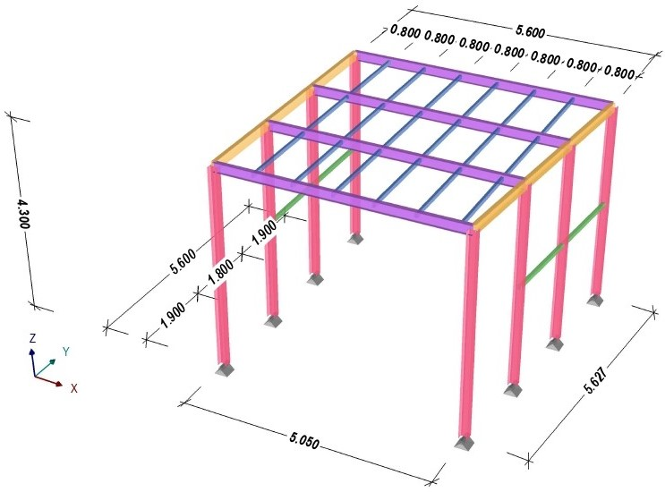

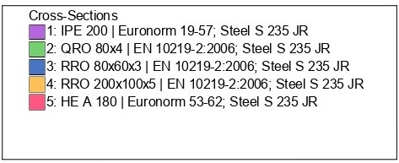

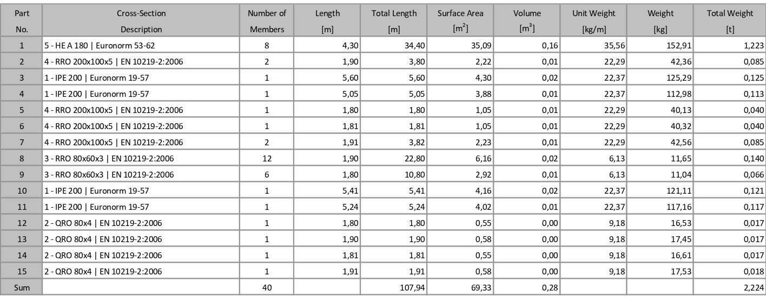

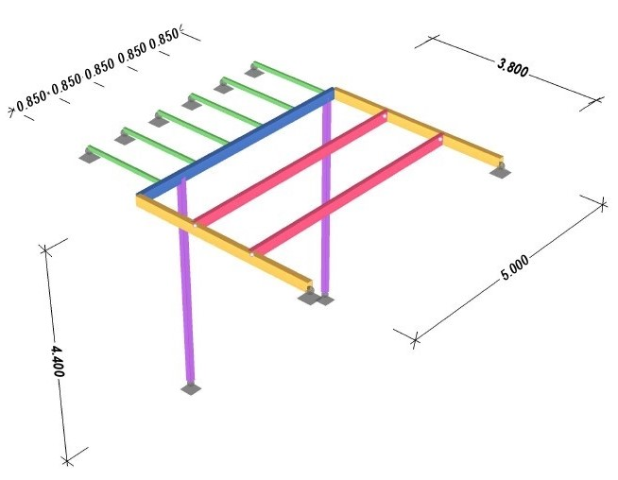

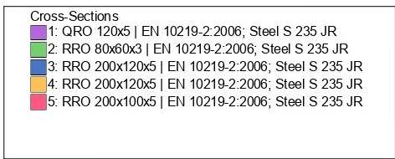

 | U cijenu stavke ulazi dobava i doprema svog materijala, izrada radioničkih nacrta, izvedba prema statičkom proračunu, izvedba ležajeva na zidu i spojeva na temelj do potpuno gotove i za daljnju obradu dovršene konstrukcije, izvedba i završno lakiranje temeljnom bojom i 2 premaza lakom otpornim na atmosferilije..
 | Obračun po kg čelika. | kg | 2,972.00 |  | 0.00
...
9 | POZ 9 Izrada, transport i postava staklene protupožarne stijene EI 60 u zid od gips kartonskih ploča. Stakla se postavljaju kao fiksna, ugrađena u zid od protupožarnih gips kartonskih ploča bez okvira. U cijenu stavke uključen sav potreban materijal i rad do konačne gotovosti stavke.
 | POZ 9 dim. 145/78 | kom | 2.00 |  | 0.00
 | POZ 10 dim. 199/78 | kom | 4.00 |  | 0.00
 | POZ 11 dim. 380/78 | kom | 1.00 |  | 0.00
 | POZ 12 dim. 191/78 | kom | 1.00 |  | 0.00

10 | Dobava i montaža sanitarnih kabina od compact ploča d=13 mm bijele boje, RAL 9010. Kabine odignute od poda inox nogicama visine 15 cm. Nogice trebaju biti s mogućnošću regulacije visine te sa ukrasnim inox rozetama za skrivanje regulacijskog vijka te vijaka za učvršćenje nogica u pod.
 | Vrata su opremljena leptir bravom i kuglom u inox izvedbi, sa oznakom položaja slobodno - zauzeto i mogućnošću sigurnosnog otvaranja izvana.
 | Kabine su sastavljene od prednje linije koju čine dovratnici s jednokrilnim zaokretnim vratima i bočnim stijenama.
 | Dimenzije kabina 92/150 cm, visine 200 cm. Postava u dvije prostorije, niz 2+2 kom, bočno su zidovi od gips kartonskih ploča, sanitarna oprema je ovješena na zid od opeke d=25 cm.

 | 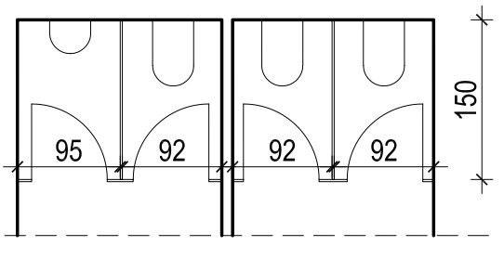

 | Obračun po kom. | kom | 4.00 |  | 0.00

11 | Dobava i montaža sanitarnih kabina od compact ploča d=13 mm bijele boje, RAL 9010. Kabine odignute od poda inox nogicama visine 15 cm. Nogice trebaju biti s mogućnošću regulacije visine te sa ukrasnim inox rozetama za skrivanje regulacijskog vijka te vijaka za učvršćenje nogica u pod.
 | Vrata su opremljena leptir bravom i kuglom u inox izvedbi, sa oznakom položaja slobodno - zauzeto i mogućnošću sigurnosnog otvaranja izvana.
 | Kabine su sastavljene od prednje linije koju čine dovratnici s jednokrilnim zaokretnim vratima i bočnim stijenama.
 | Dimenzije kabina 92/140 cm, visine 200 cm. Postava u dvije prostorije, niz 2+2 kom, bočno su zidovi od gips kartonskih ploča.

 | 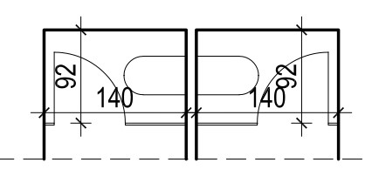

 | Obračun po kom. | kom | 2.00 |  | 0.00

12 | Dobava i montaža sanitarnih kabina od compact ploča d=13 mm bijele boje, RAL 9010. Kabine odignute od poda inox nogicama visine 15 cm. Nogice trebaju biti s sa mogućnošću regulacije visine te sa ukrasnim inox rozetama za skrivanje regulacijskog vijka te vijaka za učvršćenje nogica u pod.
 | Kabine su namijenjene djeci u vrtićkoj i jasličkoj grupi.
 | Kabine su sastavljene od prednje linije koju čine dovratnici s jednokrilnim zaokretnim vratima i bočnim stijenama.
 | Unutarnje dimenzije kabina 80/100 cm, visine 130 cm od poda. Postava u dva niza 5+3 kom, svaki niz ima samo s jedne strane zid. Obračun po kom.
 | Dimenzije kabina 90/120 cm, visine 200 cm. Postava u dvije prostorije, niz 5+3 kom, svaki niz ima samo s jedne strane zid od gips kartonskih ploča, u dnu kabina su wc školjke na zidu od opeke d=25 cm.

 | 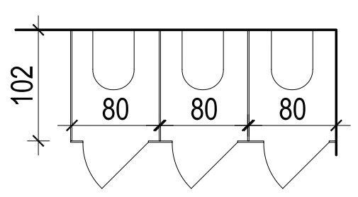

 | Obračun po komadu.
 | Komplet s 5 kabina. | kom | 1.00 |  | 0.00
 | Komplet s 3 kabine. | kom | 1.00 |  | 0.00

13 | Dobava i postava unutarnjih klupčica od MDF ploča, d=3 cm. Obračun po kom.
 | dim. 180/30 cm | kom | 2.00 |  | 0.00
 | dim. 120/30 cm | kom | 5.00 |  | 0.00
 | dim. 70/30 cm | kom | 7.00 |  | 0.00
...

III VOD&ODVOD
...
5. | SANITARNI UREĐAJI

 | sanitarni uredaji u dijelu zajedničkih prostorija djelatnika vrtića

1. | Dobava i ugradnja umivaonika od keramike I klase po izboru projektanta interijera širine 50 cm u kompletu sa jednoručnom stojećom elektronički aktiviranom dovodnom armaturom kvalitete po izboru projektanta interijera i odvodnom kromiranom garniturom. Ugradnja u ormarić sa compact pločom d = 13 mm prema donjoj shemi. Stavkom je obuhvaćena priprema, prijenos materijala, montaža, spoj na instalaciju vodovoda i kanalizacije, ispitivanje te sav potreban pribor i materijal za navedene radnje. Obračun po kompletu.
 | - umivaonik | kom | 2.0 | 0.00
 | - ormarić sa ugradnom pločom dim. cca 90/50cm i vratima od compact ploča d = 13 mm, bijela boja, korpus iveral bijeli d = 18 mm, inox nogice. Ormarić sa približnim dimenzijama prema donjoj shemi, točne mjere uzeti na mjestu ugradnje. | kom | 2.0 | 0.00

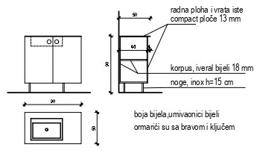

 | - umivaonik | kom | 2.0 | 0.00
 | - ormarić sa ugradnom pločom dim. cca 75/60cm i vratima od compact ploča d = 13 mm, bijela boja, korpus iveral bijeli d = 18 mm, inox nogice. Ormarić sa približnim dimenzijama prema donjoj shemi, točne mjere uzeti na mjestu ugradnje. | kom | 2.0 | 0.00

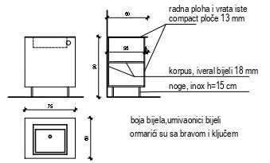

2. | Dobava i ugradnja umivaonika od keramike I klase po izboru projektanta interijera širine 50cm u kompletu sa jednoručnom stojećom dovodnom armaturom kvalitete po izboru projektanta interijera i odvodnom kromiranom garniturom u prostou invalidskog wc-a. Uključena nosiva potkonstrukcija za ugradnju u u zid od gips kartona. Stavkom je obuhvaćena priprema, prijenos materijala, montaža, spoj na instalaciju vodovoda i kanalizacije, ispitivanje te sav potreban pribor i materijal za navedene radnje. Obračun po kompletu.
 | dim 50/45cm | kom | 1.0 | 0.00

3. | Dobava i montaža konzolne WC školjke s odgovarajućum punom plastičnom daskom. Uključena nosiva potkonstrukcija za ugradnju u u zid od gips kartona, sa niskošumnim ugradbenim vodokotlićem sa dvokoličinskom tehnikom ispiranja, aktiviranje čeono.. Uključeni su svi elementi za ugradnju školjke i pripadajuća armatura, sa zidnom tipkom za čeono aktiviranje. Stavkom je obuhvaćen prijenos materijala, montaža, spoj na instalaciju vodovoda i kanalizacije, ispitivanje, te sav ostali pribor i materijal do dovođenja uređaja u pogonsko stanje za upotrebu. Obračun po ugrađenom kompletu
 |  | kom | 5.0 | 0.00

4. | Stavka ista samo invalidski wc.
 |  | kom | 1.0 | 0.00
...

